Exercício 12
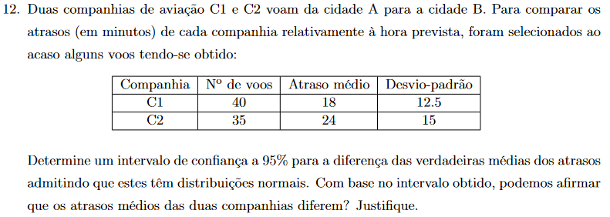

 | n | x̅ | σ | σ²
C1 | 40 | 18 | 12.5 | 156.25
C2 | 35 | 24 | 15 | 225

γ | λ | Δ | IC
0.95 | 1.96 | 6.3009 | [-12,3009 ; 0,3009[

Como o intervalo apresenta extremos de sinais contrários, com 95% de confiança podemos dizer que os atrasos médios das duas companhias não são diferentes.

Exercício 13
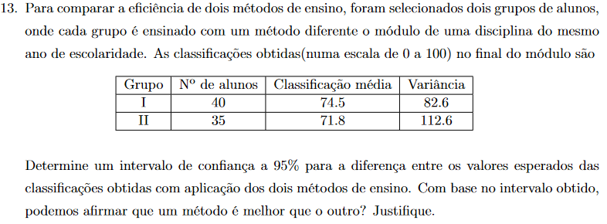

 | n | x̅ | σ²
I | 40 | 74.5 | 82.6
II | 35 | 71.8 | 112.6

γ | λ | Δ | IC
0.95 | 1.96 | 4.5046 | [-1,8046 ; 7,2046[

Como o intervalo apresenta extremos de sinais contrários, com 95% de confiança podemos dizer que um método de ensino não é melhor que o outro.

Exercício 14
 | n | x̅ | σ | σ²
A | 40 | 5.2 | 1.3 | 1.69
B | 30 | 3.3 | 1.1 | 1.21

γ | λ | Δ | IC
0.95 | 1.96 | 0.5632 | [1,3368 ; 2,4632[

Como o intervalo apresenta extremos de sinal postivo, com 95% de confiança podemos dizer que o tempo médiode execução na remoção de um vírus informático quando utilizado o programa antivírus A é superior ao tempomédio de execução na remoção de um vírus informático quando utilizado o programa antivírus B

